Info
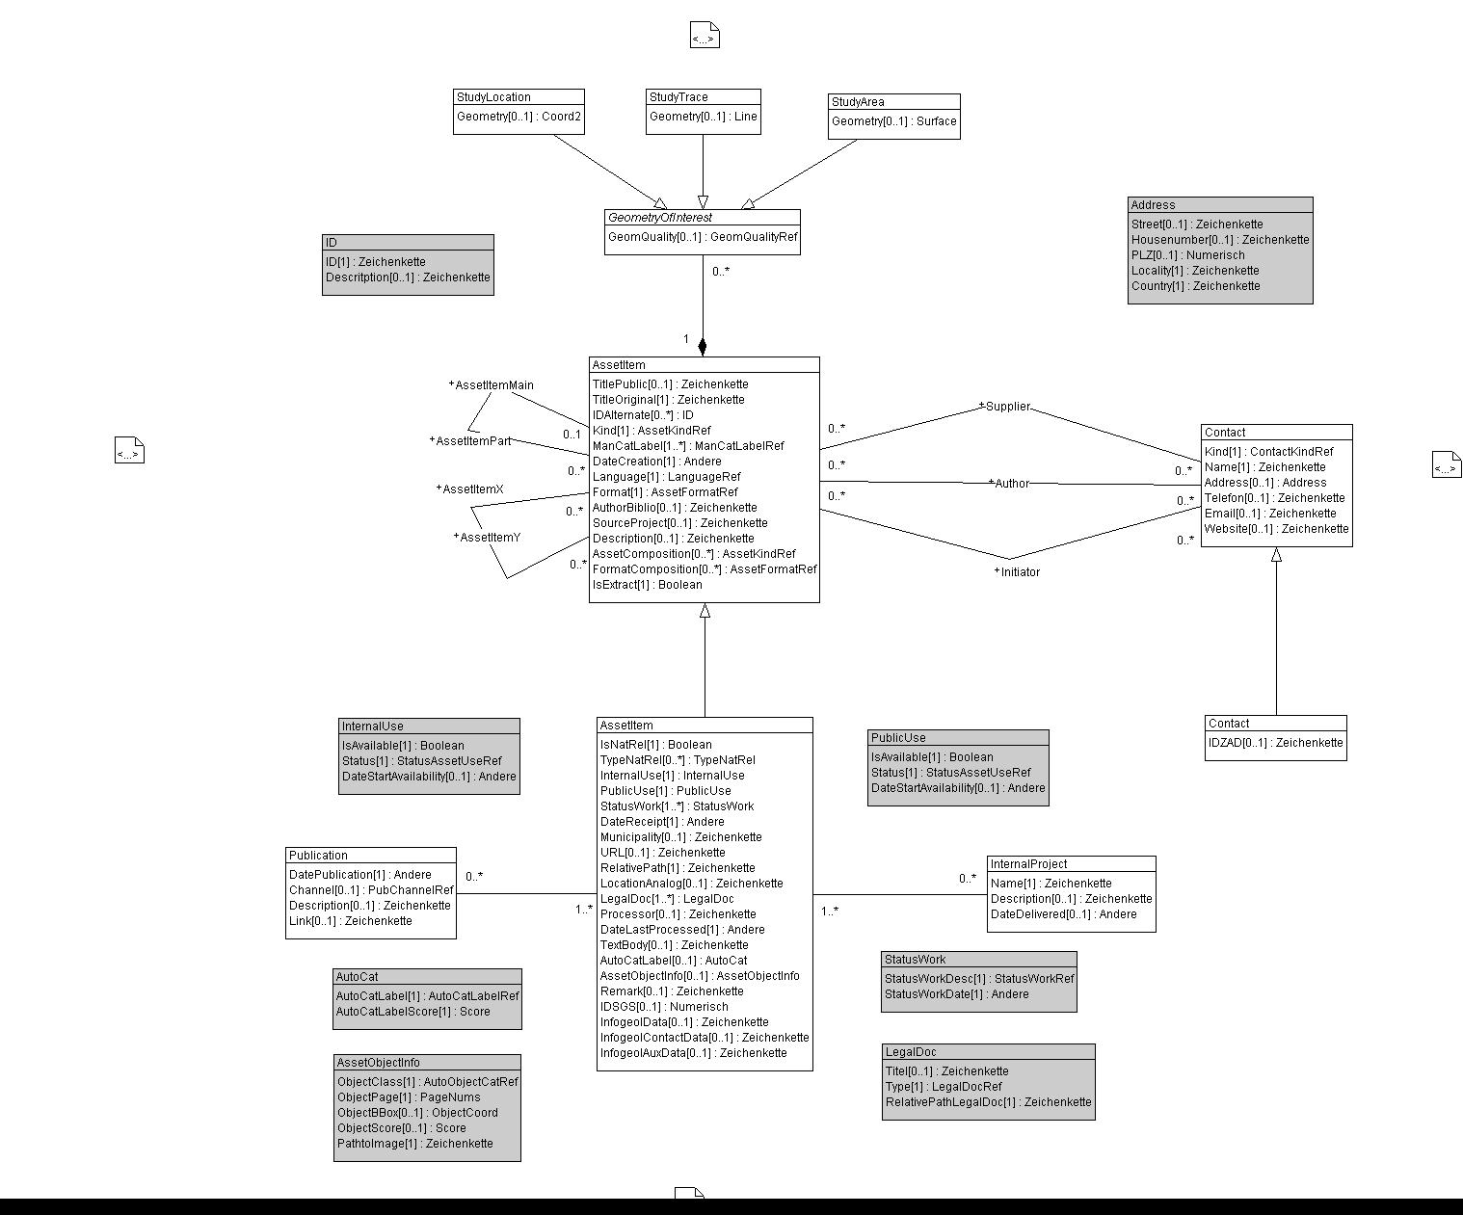

Wertekataloge für das Datenmodell GeolAssets und dessen Erweiterung LG_GeolAssets für die Landesgeologie

rote Arbeitsblätter | Werte aus: | GeolAssets_V2
grüne Arbeitsblätter | Werte aus: | LG_GeolAssets_V2

Hinweise
Für sämtliche Objekte jeder Klasse wird eine UUID erzeugt
Die UUID der Objekte der Klasse "LGAssetItem" ersetzt die InfoGeol-Nr. (IDSGS)
Die grau hinterlegten rechecke im UML-Diagramm stellen STRUCTUREs dar, die komplexe Datentypen abbilden

0..*

